带电作业
可执行 任务类型 | 机器人形态 | 图例 | 链接 | 昆明东电对应产品 | 适用电压等级 | 适用作业环境 | 可执行细分任务 | 产品成熟度 | 市场情况 / 采购规模
精细操作类 | 双臂/单臂协作 + 绝缘斗臂车车载平台 | 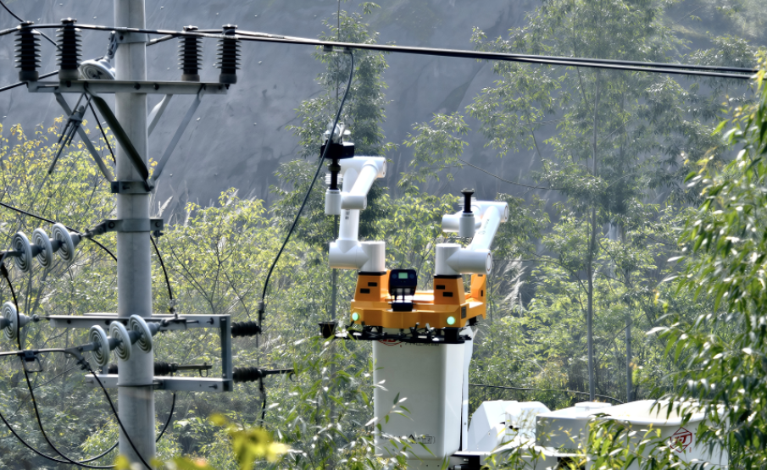 | 国网RJ1300双臂人机协同机器人： https://www.cqnews.net/1/detail/1447625184370851840/web/content_1447625184370851840.html | 配网带电作业机器人（第三代）：单臂自主作业，覆盖南网 41 项典型场景中的 17 项，核心断接引流线占 70%，具身智能赋能中 | 10 kV / 35 kV | 户外架空线路（配网水泥电杆，平坦路面） | ① 带电接火 ② 拆接引流线 ③ 更换柱上开关 / 隔离开关 ④ 安装接地环 / 故障指示器 | 成熟商用 | 配网最普及的带电作业场景；2026 年国网首次框架采购 24 台（双臂+单臂）；南网"擎天"已应用 70+ 城市

 | 爬杆式带电作业机器人 | 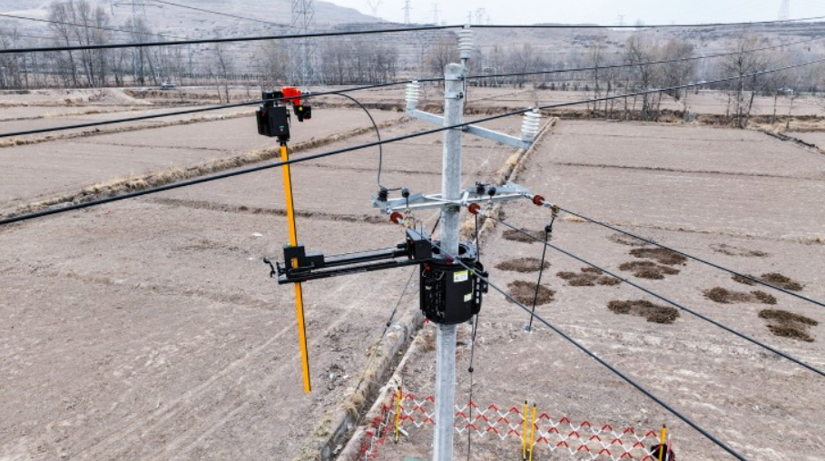 | 国网西宁供电公司10千伏地电位登杆带电作业机器人：https://www.tskp.org.cn/27/4542.aspx | 配网绝缘爬杆作业机器人：2025 年底推出，拓展单臂作业到爬杆场景 | 10 kV | 户外架空线路（山地、丘陵、水田等复杂地形，斗臂车不可达） | ① 带电接火 ② 拆接引流线 ③ 更换柱上开关 / 隔离开关 ④ 安装接地环 / 故障指示器 | 已推出，未规模化 | 填补复杂地形空白；2027 年计划销售 15 台；差异化赛道

 | 双臂协作 + 轮式移动平台 |  | 优艾智合双臂协作巡操机器人钧仪：https://www.ithome.com/0/901/549.htm | 变电站带电作业机器人：110 kV 软母线（全国首台，2024 年德宏验证）→ 220 kV 硬母线（2025 年冀北验证）→ 第三代大模型+AI 融合（2026 年嵩明验证） | 10 kV – 220 kV | 变电站内（开关室 / GIS 室 / 母线区） | ① 开关柜倒闸操作 ② 绝缘子更换（变电站内） | 验证完成，成果转化中 | 纳入云南电网"十五五"重点推广；2026 年启动成果转化，尚未入驻南网商城；表格中该任务处于试点验证阶段，昆明东电验证深度领先

 | 人形带电作业机器人 | 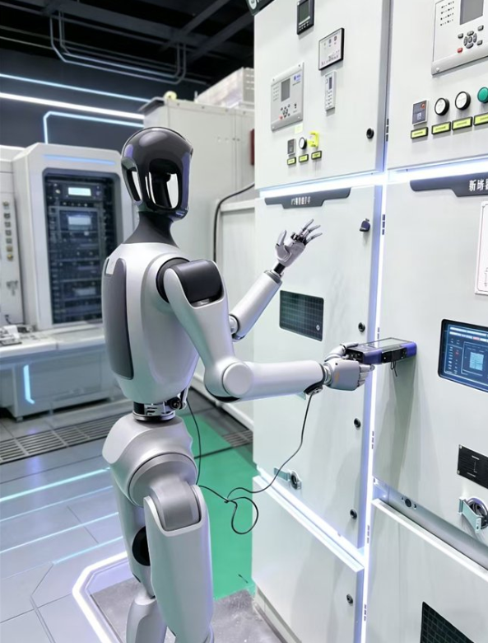 | 深谋科技“伏安”人形机器人：https://k.sina.com.cn/article_7857201856_1d45362c0019064pas.html | — | 10 kV（配网）/ 特高压（规划中） | 配网架空线路 / 特高压项目 | 拟人化精细操作（带电接火、拆接线等，规划中） | 规模化部署元年 | 2026 年国网计划采购 500 台，预算 25 亿元，单价约 500 万元/台；全球首个电网人形机器人规模化部署规划
检修/检测类 | 多旋翼无人机 + 轻量化爬行机器人 | 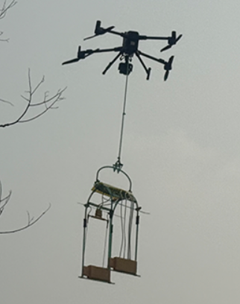 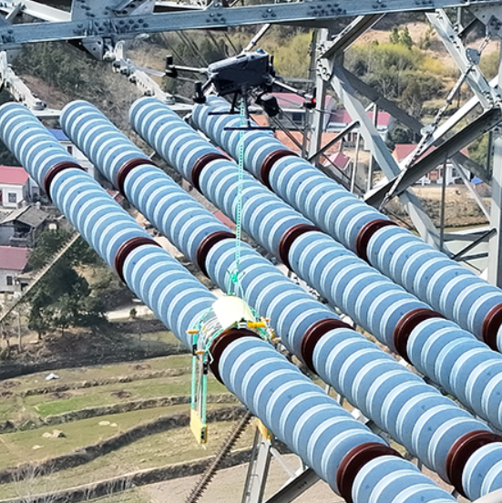 | 海恩德智能绝缘子检测机器人：http://www.highend-ai.com/article_72433.html | — | 500 kV – 1000 kV | 户外架空线路（耐张 / 悬垂绝缘子串，80–100 米高空） | ① 绝缘子零值检测（阻值测量） ② 耐张线夹 X 光探伤 | 试点验证，向规模化推广 | 高技术壁垒；小批量定制；单价数十万至百万元；效率较人工登塔提升 3 倍以上

 | 大载重无人机 + 模块化作业机器人 | 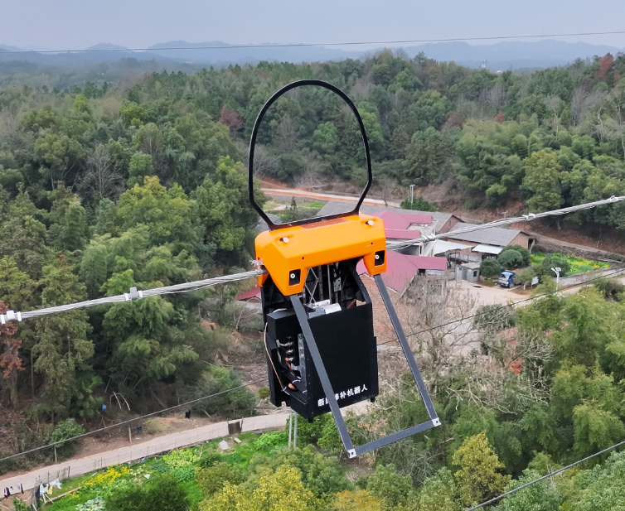 | 海恩德智能断股修补机器人：http://www.highend-ai.com/article_72361.html | 输电线路补销作业机器人：220 kV 输电线路补销，带电环境自动化检测与精准补装；未来拓展 500 kV 高电压消缺、导地线修补 | 500 kV – 1000 kV（当前 220 kV） | 户外架空线路（导线弧垂处 / 地线 / OPGW 段） | ① 导线散股 / 断股修补 ② 地线散股修补 ③ 销钉补装 / 发热螺栓处理（增量任务） | 在研，即将完成（表格同类任务：试点验证） | 差异化赛道；表格未覆盖"销钉/螺栓"类任务，填补市场空白；2025 年承接研制，计划 2026 年 6 月完成开发并试点

 | 轮式 / 四足 / 挂轨巡检平台 | 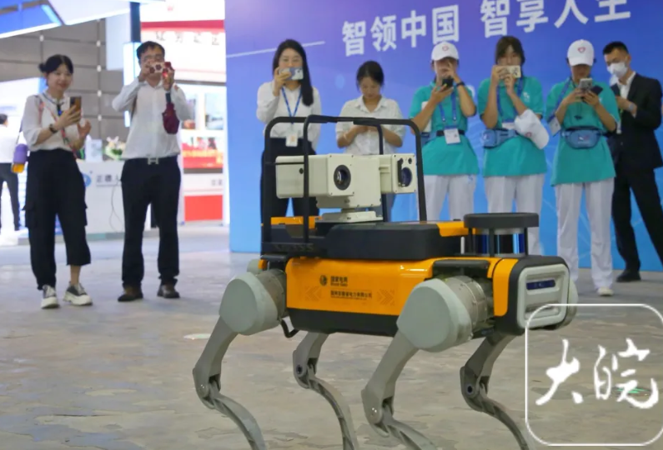 | 国网安徽省电力有限公司四足电力声纹巡检机器人：https://news.qq.com/rain/a/20230922A04B5600 | — | 全电压等级 | 变电站内 / 电缆隧道 / 管廊 / 户外设备区 | ① 红外测温（热缺陷检测） ② 声纹检测（异响识别） ③ 局放检测（局部放电） ④ 表计读数 / 开关位置识别 | 成熟商用 | 2026 年国网计划采购 5,000 台四足机器狗 + 3,000 台双臂巡检机器人，合计占 8,500 台总采购量的 94%，预算 33 亿元；全国 10 万+变电站，潜在千亿级市场

